Sayfa6
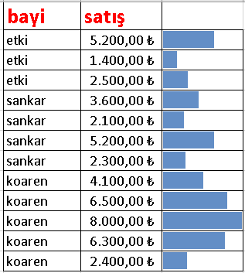
bayi | satış
etki | 5,200.00 ₺
etki | 1,400.00 ₺
etki | 2,500.00 ₺
sankar | 3,600.00 ₺
sankar | 2,100.00 ₺
sankar | 5,200.00 ₺
sankar | 2,300.00 ₺
koaren | 4,100.00 ₺
koaren | 6,500.00 ₺
koaren | 8,000.00 ₺
koaren | 6,300.00 ₺
koaren | 2,400.00 ₺

